002_処理フロー
【ｱｸﾃｨﾋﾞﾃｨ図】

初期処理

ＩＤ登録申請画面 《100_UI・Design1》

各項目入力

入力チェック

エラー

登録内容確認画面 《100_UI・Design２》

仮登録処理

受付完了通知画面 《100_UI・Design３》

LOGIN_UI · Design
 | 【 LOGIN Page 】

Login PAGE

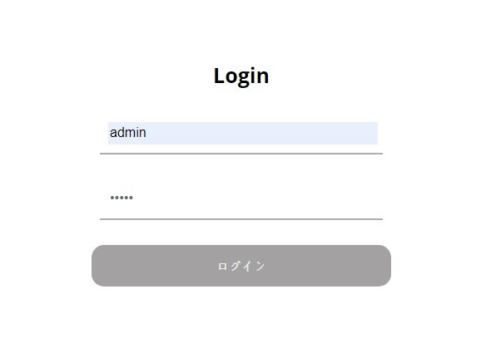

1

《商店情報リスト・UI・Design》

2

3

コントロール名 |  |  | 参照カラム | データ型 | 表示桁数 | 表示形式 | HELP | 必 | 入 | 非表示 | 制御 | 備考 | Ver
1 |  | ID |  | varchar(5) | 5 |  |  | ○
2 |  | PW |  | varchar(5) | 5 |  |  | ○
3 |  | ログイン |  | ボタン |  |  |  |  |  |  | ○

商店情報リスト_UI · Design
 | 【 商店情報リスト Page 】

商店情報リスト PAGE

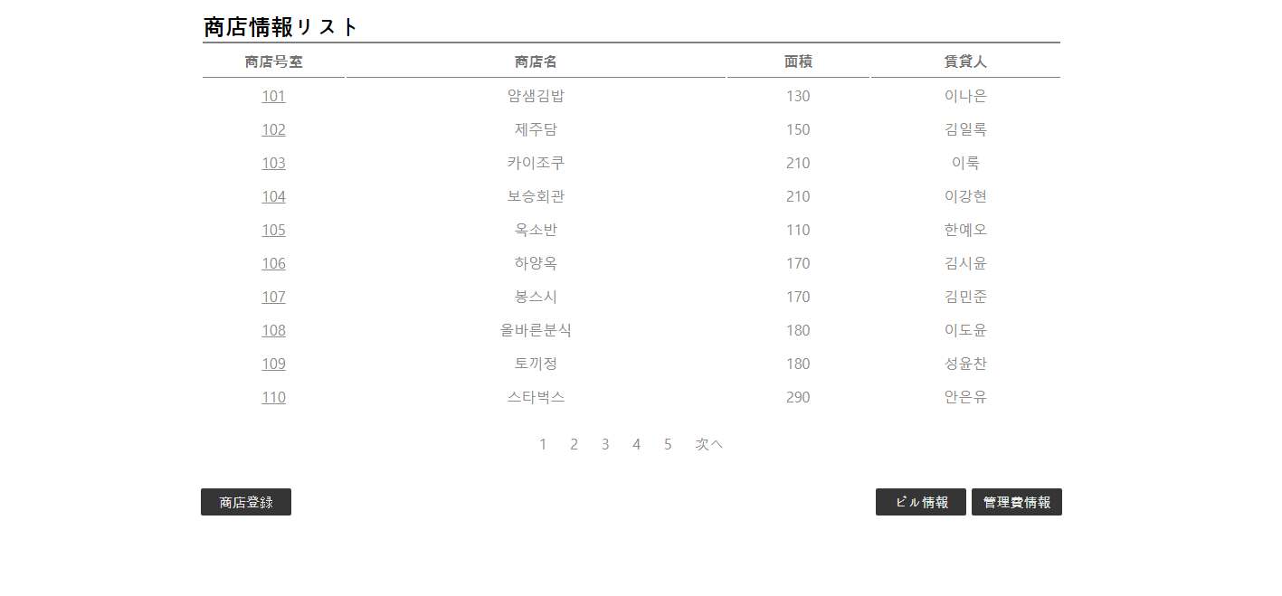
《各商店情報・UI・Design》

１

《管理費情報・UI・Design》

《ビル情報・UI・Design》

《商店登録・UI・Design》
2
3
4

コントロール名 |  |  | 参照カラム | データ型 | 表示桁数 | 表示形式 | HELP | 必 | 入 | 非表示 | 制御 | 備考 | Ver
1 |  | 各商店号室 |  | リンク |  |  |  |  |  |  | ○
2 |  | 商店登録 |  | ボタン |  |  |  |  |  |  | ○
3 |  | ビル情報 |  | ボタン |  |  |  |  |  |  | ○
4 |  | 管理費情報 |  | ボタン |  |  |  |  |  |  | ○

各商店号室 _UI · Design
 | 【 各商店号室 Page 】

各商店号室 PAGE

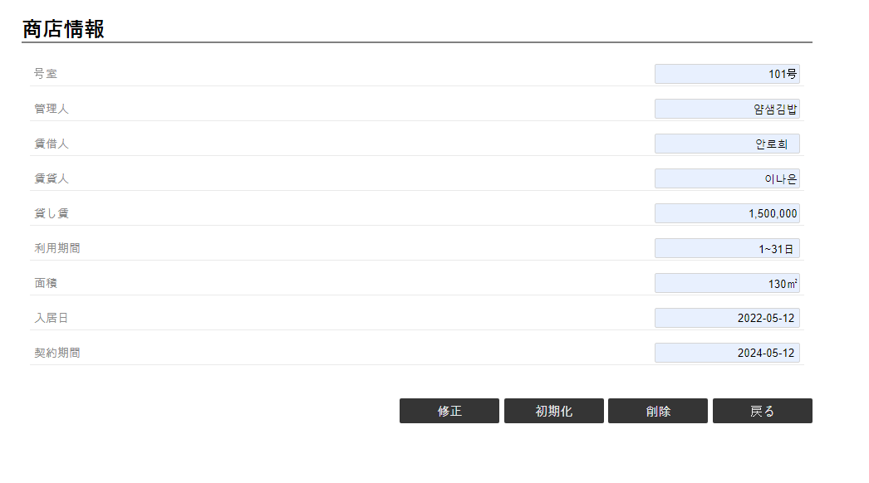

《商店情報リスト・UI・Design》

《商店情報修正・UI・Design》
1
2
3
4

コントロール名 |  |  | 参照カラム | データ型 | 表示桁数 | 表示形式 | HELP | 必 | 入 | 非表示 | 制御 | 備考 | Ver
1 |  | 修正 |  | ボタン |  |  |  |  |  |  | ○
2 |  | 初期化 |  | ボタン |  |  |  |  |  |  | ○
3 |  | 削除 |  | ボタン |  |  |  |  |  |  | ○
4 |  | 戻る |  | ボタン |  |  |  |  |  |  | ○

商店情報修正 _UI · Design
 | 【 商店情報修正 Page 】

商店情報修正 PAGE

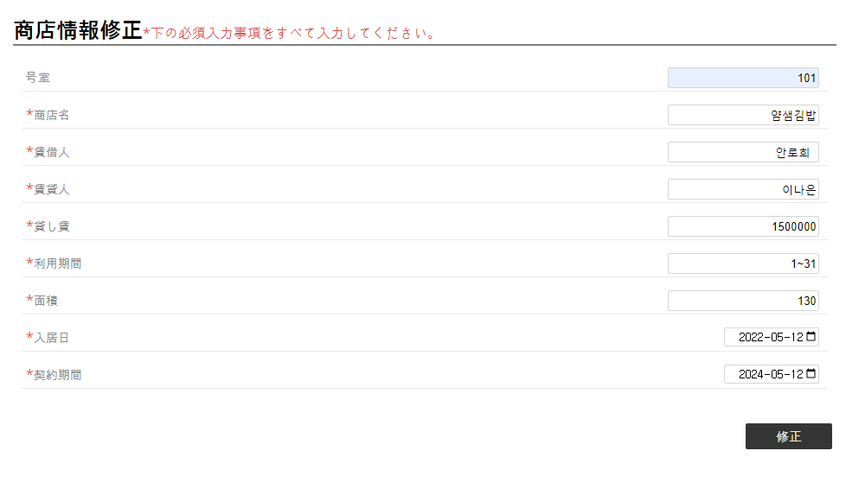

1
2
3
4
5
6
7
8

9
《各商店号室・UI・Design》

コントロール名 |  |  | 参照カラム | データ型 | 表示桁数 | 表示形式 | HELP | 必 | 入 | 非表示 | 制御 | 備考 | Ver
1 |  | 商店名 |  | varchar(30) | 15 |  |  | ○
2 |  | 賃借人 |  | varchar(25) | 12 |  |  | ○
3 |  | 賃貸人 |  | varchar(25) | 12 |  |  | ○
4 |  | 貸し賃 |  | int(15) | 15 |  |  | ○
5 |  | 利用期間 |  | varchar(25) | 12 |  |  | ○
6 |  | 面積 |  | int(10) | 10 |  |  | ○
7 |  | 入居日 |  | datetime |  |  |  | ○
8 |  | 契約期間 |  | datetime |  |  |  | ○
9 |  | 修正 |  | ボタン |  |  |  |  |  |  | ○

商店登録_UI · Design
 | 【 商店登録 Page 】

商店登録 PAGE

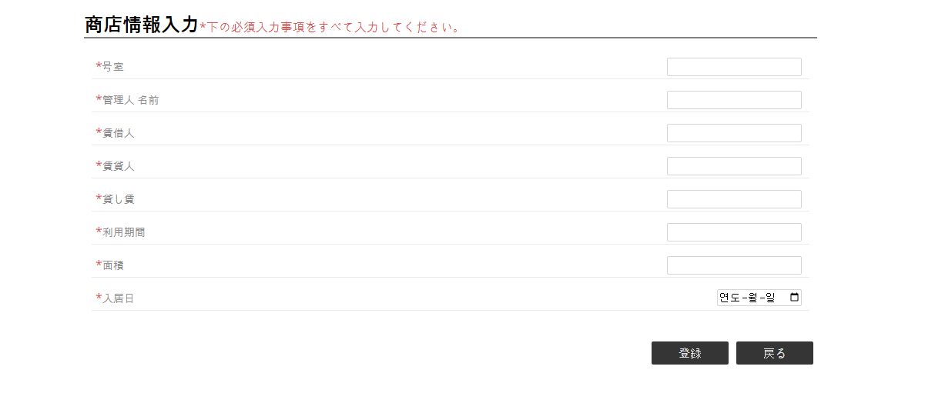

1
2
3
4
5
6
7
8

10
《商店情報リスト・UI・Design》

9
《商店情報リスト・UI・Design》

コントロール名 |  |  | 参照カラム | データ型 | 表示桁数 | 表示形式 | HELP | 必 | 入 | 非表示 | 制御 | 備考 | Ver
1 |  | 号室 |  | int(4) | 4 |  |  | ○
2 |  | 管理人 名前 |  | varchar(30) | 15 |  |  | ○
3 |  | 賃借人 |  | varchar(25) | 12 |  |  | ○
4 |  | 賃貸人 |  | varchar(25) | 12 |  |  | ○
5 |  | 貸し賃 |  | int(15) | 15 |  |  | ○
6 |  | 利用期間 |  | varchar(25) | 12 |  |  | ○
7 |  | 面積 |  | int(10) | 10 |  |  | ○
8 |  | 入居日 |  | datetime |  |  |  | ○
9 |  | 登録 |  | ボタン |  |  |  |  |  |  | ○
10 |  | 戻る |  | ボタン |  |  |  |  |  |  | ○

ビル情報_UI · Design
 | 【 ビル情報 Page 】

ビル情報PAGE

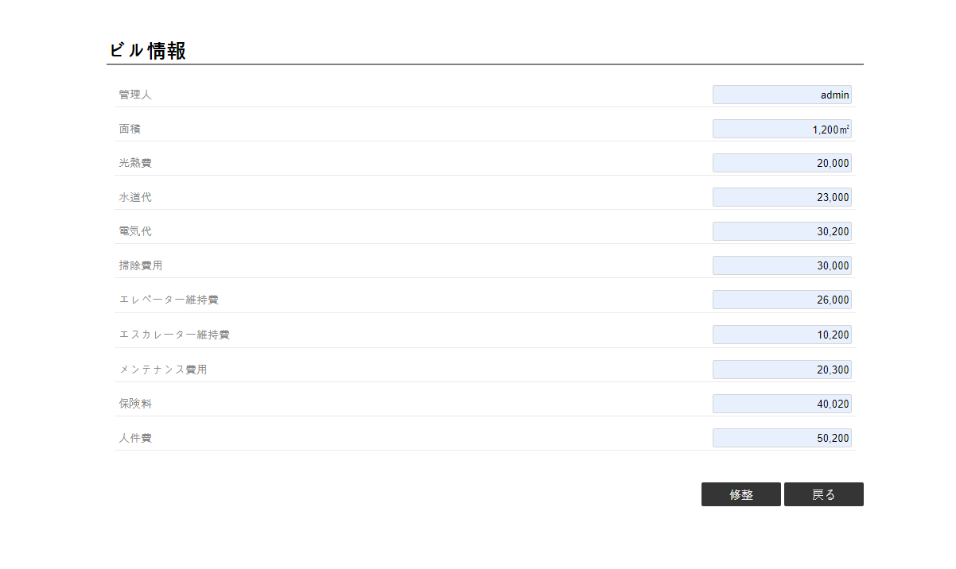

《商店情報リスト・UI・Design》

1
2
《ビル情報入力・UI・Design》

コントロール名 |  |  | 参照カラム | データ型 | 表示桁数 | 表示形式 | HELP | 必 | 入 | 非表示 | 制御 | 備考 | Ver
1 |  | 修整 |  | ボタン |  |  |  |  |  |  | ○
2 |  | 戻る |  | ボタン |  |  |  |  |  |  | ○

ビル情報入力_UI · Design
 | 【 ビル情報入力 Page 】

ビル情報入力PAGE

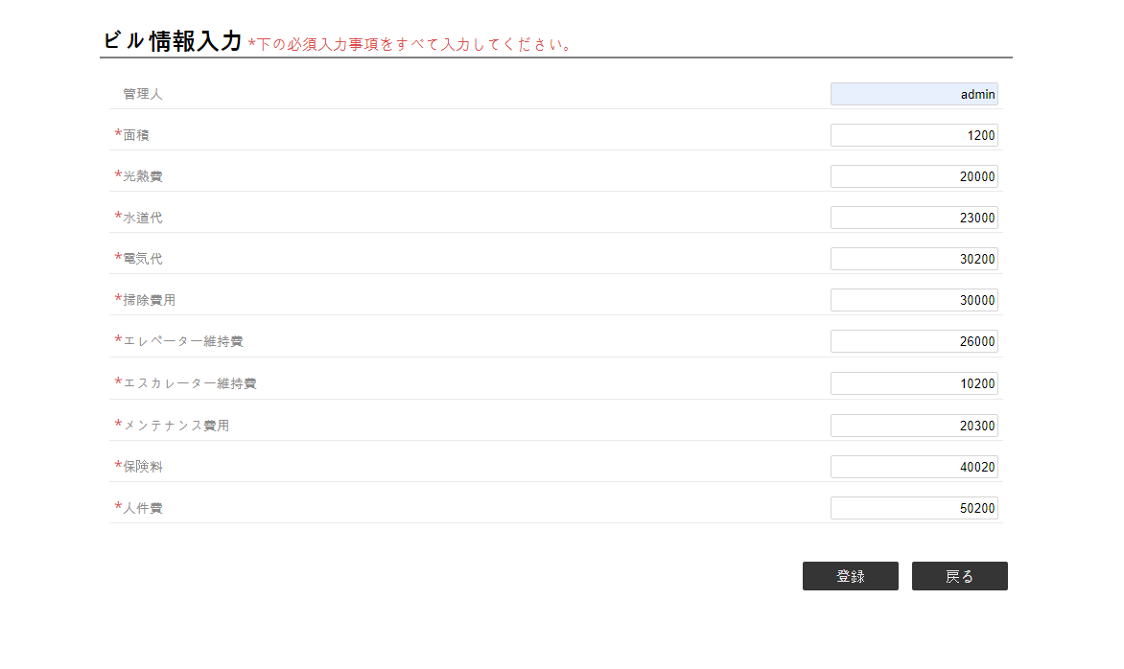

《ビル情報・UI・Design》

1
2
《ビル情報・UI・Design》

コントロール名 |  |  | 参照カラム | データ型 | 表示桁数 | 表示形式 | HELP | 必 | 入 | 非表示 | 制御 | 備考 | Ver
1 |  | 登録 |  | ボタン |  |  |  |  |  |  | ○
2 |  | 戻る |  | ボタン |  |  |  |  |  |  | ○

管理費情報_UI · Design
 | 【 管理費情報 Page 】

管理費情報 PAGE

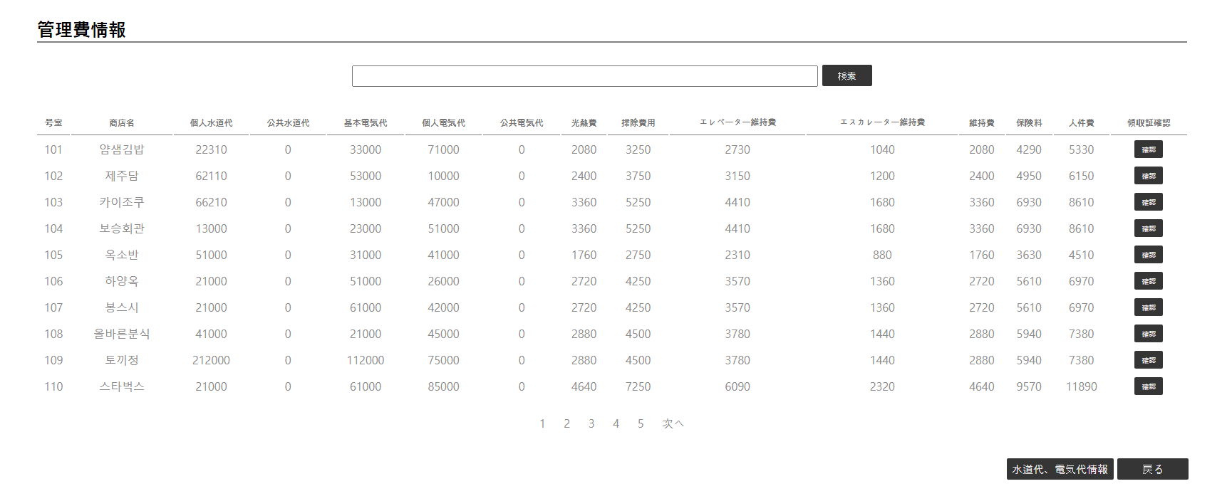

1

《領収書・UI・Design》
2

《商店情報リスト ・UI・Design》
4

3
《水道代、電気代情報 ・UI・Design》

コントロール名 |  |  | 参照カラム | データ型 | 表示桁数 | 表示形式 | HELP | 必 | 入 | 非表示 | 制御 | 備考 | Ver
1 |  | 検索 |  | ボタン |  |  |  |  |  |  | ○
2 |  | 領収 |  | ボタン |  |  |  |  |  |  | ○
3 |  | 水道代、電気代情報 |  | ボタン |  |  |  |  |  |  | ○
4 |  | 戻る |  | ボタン |  |  |  |  |  |  | ○

領収書_UI · Design
 | 【 領収書 Page 】

領収書 PAGE

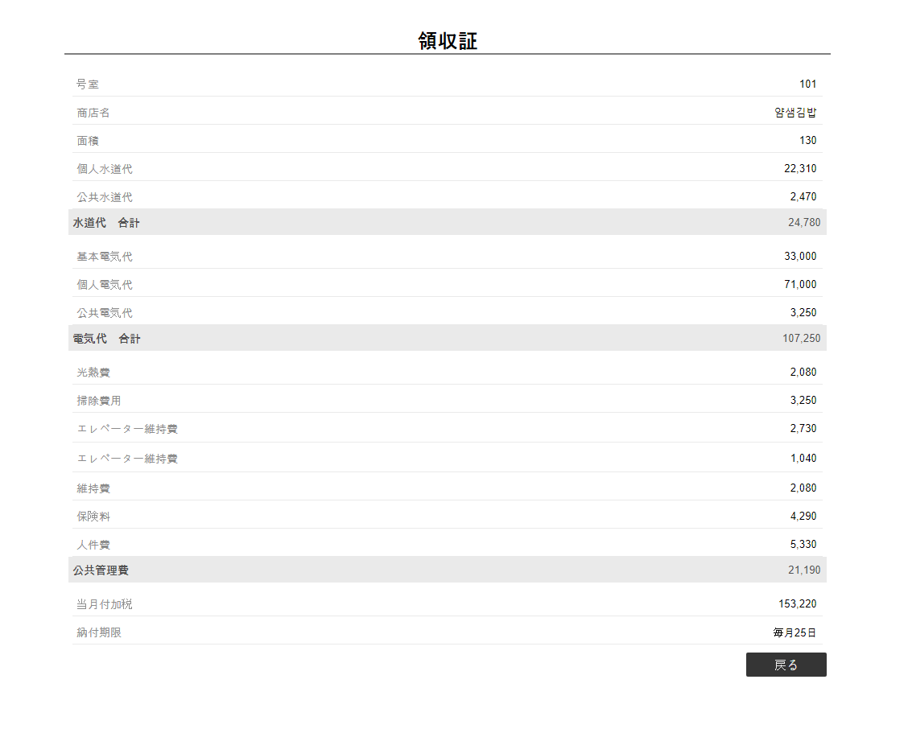

《管理費情報・UI・Design》

1

コントロール名 |  |  | 参照カラム | データ型 | 表示桁数 | 表示形式 | HELP | 必 | 入 | 非表示 | 制御 | 備考 | Ver
1 |  | 戻る |  | ボタン |  |  |  |  |  |  | ○

水道代、電気代情報_UI · Design
 | 【 水道代、電気代情報 Page 】

水道代、電気代情報 PAGE

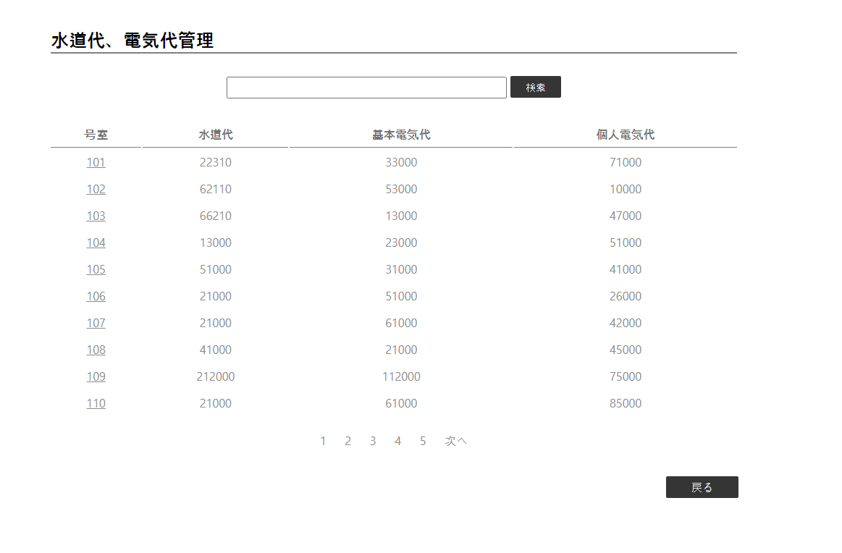

1

2
《各水道代、電気代 ・UI・Design》
《管理費情報 ・UI・Design》
3

コントロール名 |  |  | 参照カラム | データ型 | 表示桁数 | 表示形式 | HELP | 必 | 入 | 非表示 | 制御 | 備考 | Ver
1 |  | 検索 |  | ボタン |  |  |  |  |  |  | ○
2 |  | 各号室 |  | リンク |  |  |  |  |  |  | ○
3 |  | 戻る |  | ボタン |  |  |  |  |  |  | ○

各水道代、電気代_UI · Design
 | 【 水道代、電気代 Page 】

水道代、電気代 PAGE

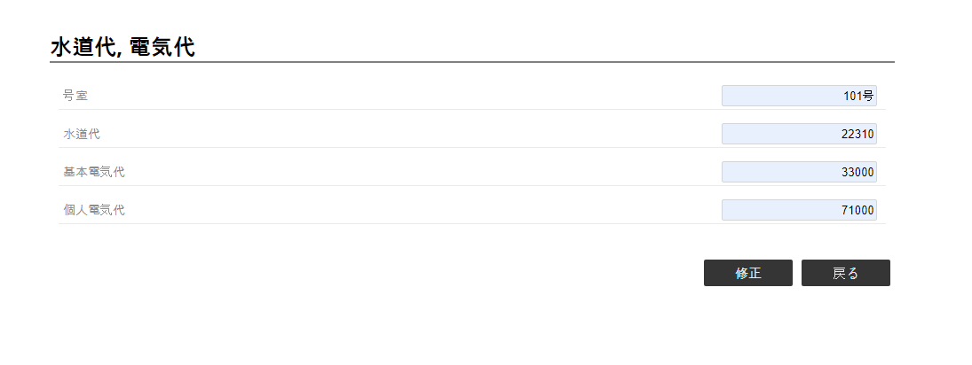

2
《水道代、電気代情報 ・UI・Design》

《水道代、電気代修正 ・UI・Design》
1

コントロール名 |  |  | 参照カラム | データ型 | 表示桁数 | 表示形式 | HELP | 必 | 入 | 非表示 | 制御 | 備考 | Ver
1 |  | 修正 |  | ボタン |  |  |  |  |  |  | ○
2 |  | 戻る |  | ボタン |  |  |  |  |  |  | ○

水道代、電気代修正_UI · Design
 | 【 水道代、電気代修正 Page 】

水道代、電気代修正 PAGE



1
2
3

4
5
《水道代、電気代情報 ・UI・Design》

コントロール名 |  |  | 参照カラム | データ型 | 表示桁数 | 表示形式 | HELP | 必 | 入 | 非表示 | 制御 | 備考 | Ver
1 |  | 水道代 |  | int(7) | 7 |  |  | ○
2 |  | 基本電気代 |  | int(7) | 7 |  |  | ○
3 |  | 個人電気代 |  | int(7) | 7 |  |  | ○
4 |  | 修正 |  | ボタン |  |  |  |  |  |  | ○
5 |  | 戻る |  | ボタン |  |  |  |  |  |  | ○

